公众号「一个搬砖的胖子」
大厂算法题库
https://codetop.cc
公司 | 部门 | 岗位 | 日期 | 链接
美团 | 基础研发平台 | 后端 | 2020.08.15 | https://www.nowcoder.com/discuss/478463
美团 | 基础研发平台 | 后端 | 2020.08.18 | https://www.nowcoder.com/discuss/480747
美团 |  | 后端 | 2020.08.18 | https://www.nowcoder.com/discuss/480865
美团 |  | 后端 | 2020.08.18 | https://www.nowcoder.com/discuss/481147
美团 |  | 测试 | 2020.08.18 | https://www.nowcoder.com/discuss/481210
美团 | 打车 | 客户端 | 2020.08.18 | https://www.nowcoder.com/discuss/481228
美团 |  | 后端 | 2020.08.18 | https://www.nowcoder.com/discuss/481332
美团 |  | 测试 | 2020.08.18 | https://www.nowcoder.com/discuss/481355
美团 |  | 测试 | 2020.08.18 | https://www.nowcoder.com/discuss/481436

美团 | 到店 | 测试 | 2020.08.18 | https://www.nowcoder.com/discuss/481897
美团 |  | 后端 | 2020.08.19 | https://www.nowcoder.com/discuss/481945
美团 |  | 后端 | 2020.08.19 | https://www.nowcoder.com/discuss/481991
美团 |  | 前端 | 2020.08.19 | https://www.nowcoder.com/discuss/482130
美团 |  | 测试 | 2020.08.19 | https://www.nowcoder.com/discuss/482155
美团 |  | 后端 | 2020.08.19 | https://www.nowcoder.com/discuss/482169
美团 | 快驴 | 客户端 | 2020.08.19 | https://www.nowcoder.com/discuss/482186
美团 |  | 客户端 | 2020.08.19 | https://www.nowcoder.com/discuss/482198
美团 |  | 前端 | 2020.08.19 | https://www.nowcoder.com/discuss/482243
美团 |  | 测试 | 2020.08.19 | https://www.nowcoder.com/discuss/482259
美团 |  | 客户端 | 2020.08.19 | https://www.nowcoder.com/discuss/482336
美团 | 到店 | 数据研发 | 2020.08.19 | https://www.nowcoder.com/discuss/482359
美团 |  | 后端 | 2020.08.19 | https://www.nowcoder.com/discuss/482465
美团 |  | 测试 | 2020.08.19 | https://www.nowcoder.com/discuss/482731
美团 |  | 后端 | 2020.08.20 | https://www.nowcoder.com/discuss/482829
美团 | 美团优选 | 测试 | 2020.08.20 | https://www.nowcoder.com/discuss/482870
美团 |  | 测试 | 2020.08.20 | https://www.nowcoder.com/discuss/483372
美团 |  | 后端 | 2020.08.20 | https://www.nowcoder.com/discuss/483377
美团 |  | 测试 | 2020.08.20 | https://www.nowcoder.com/discuss/483446
美团 |  | 后端 | 2020.08.20 | https://www.nowcoder.com/discuss/483519
美团 | 到店 | 后端 | 2020.08.20 | https://www.nowcoder.com/discuss/483610
美团 |  | 测试 | 2020.08.21 | https://www.nowcoder.com/discuss/483862
美团 |  | 后端 | 2020.08.21 | https://www.nowcoder.com/discuss/483913
美团 | 金融服务平台 | 后端 | 2020.08.21 | https://www.nowcoder.com/discuss/483990
美团 |  | 客户端 | 2020.08.21 | https://www.nowcoder.com/discuss/484328
美团 |  | 测试 | 2020.08.21 | https://www.nowcoder.com/discuss/484331
美团 |  | 测试 | 2020.08.21 | https://www.nowcoder.com/discuss/484366
美团 |  | 后端 | 2020.08.21 | https://www.nowcoder.com/discuss/484558
美团 |  | 后端 | 2020.08.21 | https://www.nowcoder.com/discuss/484625
美团 |  | 后端 | 2020.08.21 | https://www.nowcoder.com/discuss/484652
美团 |  | 后端 | 2020.08.21 | https://www.nowcoder.com/discuss/484684
美团 |  | 客户端 | 2020.08.21 | https://www.nowcoder.com/discuss/484724
美团 |  | 数据研发 | 2020.08.21 | https://www.nowcoder.com/discuss/484810
美团 |  | 后端 | 2020.08.21 | https://www.nowcoder.com/discuss/485278
美团 | 美团买菜 | 后端 | 2020.08.23 | https://www.nowcoder.com/discuss/486141
美团 |  | 后端 | 2020.08.23 | https://www.nowcoder.com/discuss/486196
美团 |  | 后端 | 2020.08.25 | https://www.nowcoder.com/discuss/487247
美团 |  | 后端 | 2020.08.25 | https://www.nowcoder.com/discuss/487310
美团 | 美团优选 | 数据研发 | 2020.08.25 | https://www.nowcoder.com/discuss/487574
美团 | AI平台 | 算法 | 2020.08.25 | https://www.nowcoder.com/discuss/487706
美团 |  | 后端 | 2020.08.25 | https://www.nowcoder.com/discuss/488052
美团 | 到家 | 后端 | 2020.08.25 | https://www.nowcoder.com/discuss/488189
美团 |  | 测试 | 2020.08.25 | https://www.nowcoder.com/discuss/488296
美团 |  | 测试 | 2020.08.25 | https://www.nowcoder.com/discuss/488325
美团 |  | 客户端 | 2020.08.25 | https://www.nowcoder.com/discuss/488348
美团 | 金融服务平台 | 测试 | 2020.08.26 | https://www.nowcoder.com/discuss/488379
美团 |  | 后端 | 2020.08.26 | https://www.nowcoder.com/discuss/488413
美团 |  | 客户端 | 2020.08.26 | https://www.nowcoder.com/discuss/488416
美团 |  | 算法 | 2020.08.26 | https://www.nowcoder.com/discuss/488819
美团 |  | 后端 | 2020.08.26 | https://www.nowcoder.com/discuss/488873
美团 | 广告 | 测试 | 2020.08.26 | https://www.nowcoder.com/discuss/488945
美团 |  | 后端 | 2020.08.26 | https://www.nowcoder.com/discuss/489004
美团 |  | 测试 | 2020.08.26 | https://www.nowcoder.com/discuss/489066
美团 |  | 后端 | 2020.08.26 | https://www.nowcoder.com/discuss/489087
美团 |  | 后端 | 2020.08.26 | https://www.nowcoder.com/discuss/489120
美团 | 到店 | 后端 | 2020.08.26 | https://www.nowcoder.com/discuss/489140
美团 |  | 后端 | 2020.08.26 | https://www.nowcoder.com/discuss/489147
美团 | 到店 | 测试 | 2020.08.26 | https://www.nowcoder.com/discuss/489162
美团 | 基础研发平台 | 前端 | 2020.08.26 | https://www.nowcoder.com/discuss/489324
美团 |  | 测试 | 2020.08.26 | https://www.nowcoder.com/discuss/489328
美团 |  | 后端 | 2020.08.26 | https://www.nowcoder.com/discuss/489381
美团 |  | 前端 | 2020.08.26 | https://www.nowcoder.com/discuss/489382
美团 | 到店 | 前端 | 2020.08.26 | https://www.nowcoder.com/discuss/489397
美团 |  | 数据研发 | 2020.08.26 | https://www.nowcoder.com/discuss/489606
美团 |  | 后端 | 2020.08.26 | https://www.nowcoder.com/discuss/489676
美团 |  | 测试 | 2020.08.26 | https://www.nowcoder.com/discuss/489830
美团 |  | 后端 | 2020.08.27 | https://www.nowcoder.com/discuss/489966
美团 |  | 后端 | 2020.08.27 | https://www.nowcoder.com/discuss/490184
美团 | 到店 | 后端 | 2020.08.27 | https://www.nowcoder.com/discuss/490249
美团 |  | 前端 | 2020.08.28 | https://www.nowcoder.com/discuss/490260
美团 |  | 后端 | 2020.08.28 | https://www.nowcoder.com/discuss/490309
美团 |  | 客户端 | 2020.08.28 | https://www.nowcoder.com/discuss/490441
美团 |  | 算法 | 2020.08.28 | https://www.nowcoder.com/discuss/490573
美团 | 美团外卖 | 测试 | 2020.08.28 | https://www.nowcoder.com/discuss/490842
美团 | 配送部门 | 测试 | 2020.08.28 | https://www.nowcoder.com/discuss/490846
美团 |  | 前端 | 2020.08.28 | https://www.nowcoder.com/discuss/490934
美团 | 到店 | 测试 | 2020.08.28 | https://www.nowcoder.com/discuss/491006
美团 | 到店 | 算法 | 2020.08.28 | https://www.nowcoder.com/discuss/491021
美团 |  | 前端 | 2020.08.28 | https://www.nowcoder.com/discuss/491025
美团 |  | 后端 | 2020.08.28 | https://www.nowcoder.com/discuss/491317
美团 |  | 测试 | 2020.08.28 | https://www.nowcoder.com/discuss/491362
美团 |  | 前端 | 2020.08.28 | https://www.nowcoder.com/discuss/491532
美团 |  | 后端 | 2020.08.28 | https://www.nowcoder.com/discuss/491546
美团 | 到店 | 后端 | 2020.08.28 | https://www.nowcoder.com/discuss/491562
美团 | 地图事业部 | 算法 | 2020.08.28 | https://www.nowcoder.com/discuss/491655
美团 |  | 测试 | 2020.08.28 | https://www.nowcoder.com/discuss/491706
美团 |  | 后端 | 2020.08.28 | https://www.nowcoder.com/discuss/491713
美团 | 到店 | 测试 | 2020.08.28 | https://www.nowcoder.com/discuss/491888
美团 | 美团外卖 | 测试 | 2020.08.29 | https://www.nowcoder.com/discuss/491984
美团 | 到店 | 前端 | 2020.08.29 | https://www.nowcoder.com/discuss/492131
美团 | 到店 | 测试 | 2020.08.29 | https://www.nowcoder.com/discuss/492569
美团 | 基础研发平台 | 后端 | 2020.08.29 | https://www.nowcoder.com/discuss/492796
美团 |  | 后端 | 2020.08.29 | https://www.nowcoder.com/discuss/492940
美团 | 到店 | 后端 | 2020.08.30 | https://www.nowcoder.com/discuss/493107
美团 |  | 数据研发 | 2020.08.31 | https://www.nowcoder.com/discuss/493639
美团 | 到店 | 算法 | 2020.08.31 | https://www.nowcoder.com/discuss/493650
美团 | 到店 | 后端 | 2020.08.31 | https://www.nowcoder.com/discuss/493890
美团 | AI平台 | 算法 | 2020.08.31 | https://www.nowcoder.com/discuss/494143
美团 |  | 客户端 | 2020.08.31 | https://www.nowcoder.com/discuss/494186
美团 |  | 测试 | 2020.08.31 | https://www.nowcoder.com/discuss/494292
美团 | 到家 | 客户端 | 2020.08.31 | https://www.nowcoder.com/discuss/494431
美团 |  | 后端 | 2020.08.31 | https://www.nowcoder.com/discuss/494673
美团 | 快驴 | 后端 | 2020.08.31 | https://www.nowcoder.com/discuss/494798
美团 |  | 测试 | 2020.08.31 | https://www.nowcoder.com/discuss/494854
美团 |  | 后端 | 2020.08.31 | https://www.nowcoder.com/discuss/494979
美团 |  | 后端 | 2020.09.01 | https://www.nowcoder.com/discuss/495008
美团 |  | 后端 | 2020.09.01 | https://www.nowcoder.com/discuss/495322
美团 |  | 后端 | 2020.09.01 | https://www.nowcoder.com/discuss/495385
美团 |  | 客户端 | 2020.09.01 | https://www.nowcoder.com/discuss/495388
美团 |  | 测试 | 2020.09.01 | https://www.nowcoder.com/discuss/495516
美团 |  | 客户端 | 2020.09.01 | https://www.nowcoder.com/discuss/495787
美团 |  | 后端 | 2020.09.02 | https://www.nowcoder.com/discuss/496062
美团 | 基础研发平台 | 后端 | 2020.09.02 | https://www.nowcoder.com/discuss/496170
美团 | 基础研发平台 | 后端 | 2020.09.02 | https://www.nowcoder.com/discuss/496288
美团 | 到家 | 客户端 | 2020.09.02 | https://www.nowcoder.com/discuss/496382
美团 |  | 后端 | 2020.09.02 | https://www.nowcoder.com/discuss/496619
美团 | 美团买菜 | 后端 | 2020.09.02 | https://www.nowcoder.com/discuss/496727
美团 |  | 后端 | 2020.09.02 | https://www.nowcoder.com/discuss/496756
美团 | 到店 | 后端 | 2020.09.02 | https://www.nowcoder.com/discuss/496926
美团 |  | 后端 | 2020.09.02 | https://www.nowcoder.com/discuss/497668
美团 | 金融服务平台 | 后端 | 2020.09.03 | https://www.nowcoder.com/discuss/497895
美团 | 快驴 | 后端 | 2020.09.05 | https://www.nowcoder.com/discuss/498291
美团 | 闪购 | 客户端 | 2020.09.05 | https://www.nowcoder.com/discuss/498763
美团 |  | 后端 | 2020.09.05 | https://www.nowcoder.com/discuss/498784
美团 |  | 后端 | 2020.09.05 | https://www.nowcoder.com/discuss/498904
美团 |  | 后端 | 2020.09.05 | https://www.nowcoder.com/discuss/498918
美团 |  | 客户端 | 2020.09.05 | https://www.nowcoder.com/discuss/499091
美团 |  | 后端 | 2020.09.05 | https://www.nowcoder.com/discuss/499220
美团 |  | 后端 | 2020.09.05 | https://www.nowcoder.com/discuss/499691
美团 |  | 后端 | 2020.09.05 | https://www.nowcoder.com/discuss/500005
美团 |  | 后端 | 2020.09.05 | https://www.nowcoder.com/discuss/500339
美团 |  | 后端 | 2020.09.05 | https://www.nowcoder.com/discuss/500986
美团 | 美团优选 | 后端 | 2020.09.05 | https://www.nowcoder.com/discuss/502686
美团 | 美团优选 | 客户端 | 2020.09.05 | https://www.nowcoder.com/discuss/502799
美团 |  | 前端 | 2020.09.05 | https://www.nowcoder.com/discuss/502826
美团 |  | 后端 | 2020.09.05 | https://www.nowcoder.com/discuss/502957
美团 |  | 后端 | 2020.09.05 | https://www.nowcoder.com/discuss/503136
美团 | 基础研发平台 | 后端 | 2020.09.08 | https://www.nowcoder.com/discuss/503148
美团 | 基础研发平台 | 后端 | 2020.09.05 | https://www.nowcoder.com/discuss/503148
美团 | 地图 | 后端 | 2020.09.09 | https://www.nowcoder.com/discuss/503187
美团 |  | 后端 | 2020.09.09 | https://www.nowcoder.com/discuss/503236
美团 |  | 测试 | 2020.09.09 | https://www.nowcoder.com/discuss/503410
美团 |  | 后端 | 2020.09.09 | https://www.nowcoder.com/discuss/503854
美团 | 快驴 | 后端 | 2020.09.09 | https://www.nowcoder.com/discuss/503856
美团 | 到店 | 测试 | 2020.09.09 | https://www.nowcoder.com/discuss/503982
美团 | 快驴 | 后端 | 2020.09.09 | https://www.nowcoder.com/discuss/504025
美团 |  | 测试 | 2020.09.09 | https://www.nowcoder.com/discuss/504027
美团 |  | 测试 | 2020.09.09 | https://www.nowcoder.com/discuss/504274
美团 | 到店 | 后端 | 2020.09.09 | https://www.nowcoder.com/discuss/504335
美团 |  | 后端 | 2020.09.09 | https://www.nowcoder.com/discuss/504632
美团 |  | 客户端 | 2020.09.09 | https://www.nowcoder.com/discuss/504843
美团 |  | 后端 | 2020.09.09 | https://www.nowcoder.com/discuss/504950
美团 |  | 后端 | 2020.09.10 | https://www.nowcoder.com/discuss/505438
美团 |  | 后端 | 2020.09.10 | https://www.nowcoder.com/discuss/505523
美团 |  | 前端 | 2020.09.11 | https://www.nowcoder.com/discuss/505700
美团 |  | 算法 | 2020.09.13 | https://www.nowcoder.com/discuss/505710
美团 | 美团外卖 | 后端 | 2020.09.13 | https://www.nowcoder.com/discuss/505714
美团 | 美团外卖 | 后端 | 2020.09.13 | https://blog.csdn.net/weixin_43982698/article/details/108489217
美团 |  | 后端 | 2020.09.13 | https://www.nowcoder.com/discuss/505732
美团 | 智慧交通平台 | 测试 | 2020.09.13 | https://www.nowcoder.com/discuss/505866
美团 |  | 测试 | 2020.09.13 | https://www.nowcoder.com/discuss/506124
美团 | 美团外卖 | 测试 | 2020.09.13 | https://www.nowcoder.com/discuss/506893
美团 | 到店 | 后端 | 2020.09.13 | https://www.nowcoder.com/discuss/507305
美团 | 到店 | 后端 | 2020.09.13 | https://www.nowcoder.com/discuss/507668
美团 |  | 后端 | 2020.09.14 | https://www.nowcoder.com/discuss/510085
美团 |  | 测试 | 2020.09.14 | https://www.nowcoder.com/discuss/510223
美团 | 点评事业部 | 前端 | 2020.09.14 | https://www.nowcoder.com/discuss/510278
美团 | 点评事业部 | 客户端 | 2020.09.14 | https://www.nowcoder.com/discuss/510525
美团 | 美团外卖 | 前端 | 2020.09.14 | https://www.nowcoder.com/discuss/510618
美团 |  | 后端 | 2020.09.14 | https://www.nowcoder.com/discuss/510962
美团 | 到店 | 后端 | 2020.09.14 | https://www.nowcoder.com/discuss/512406
美团 |  | 测试 | 2020.09.14 | https://www.nowcoder.com/discuss/512633
美团 |  | 测试 | 2020.09.14 | https://www.nowcoder.com/discuss/512716
美团 | 快驴 | 测试 | 2020.09.16 | https://www.nowcoder.com/discuss/512909
美团 |  | 后端 | 2020.09.16 | https://www.nowcoder.com/discuss/512965
美团 |  | 测试 | 2020.09.16 | https://www.nowcoder.com/discuss/512991
美团 | 点评事业部 | 后端 | 2020.09.16 | https://www.nowcoder.com/discuss/513373
美团 |  | 后端 | 2020.09.17 | https://www.nowcoder.com/discuss/514155
美团 |  | 后端 | 2020.09.17 | https://www.nowcoder.com/discuss/514174
美团 |  | 测试 | 2020.09.17 | https://www.nowcoder.com/discuss/514570
美团 |  | 客户端 | 2020.09.17 | https://www.nowcoder.com/discuss/514708
美团 | 美团优选 | 后端 | 2020.09.17 | https://www.nowcoder.com/discuss/514866
美团 |  | 测试 | 2020.09.17 | https://www.nowcoder.com/discuss/515000
美团 | 美团买菜 | 后端 | 2020.09.17 | https://www.nowcoder.com/discuss/515636
美团 |  | 后端 | 2020.09.17 | https://www.nowcoder.com/discuss/515656
美团 | 美团优选 | 后端 | 2020.09.18 | https://www.nowcoder.com/discuss/516056
美团 |  | 后端 | 2020.09.17 | https://www.nowcoder.com/discuss/516141
美团 |  | 后端 | 2020.09.17 | https://www.nowcoder.com/discuss/516489
美团 |  | 后端 | 2020.09.17 | https://www.nowcoder.com/discuss/516690
美团 | 美团优选 | 客户端 | 2020.09.17 | https://www.nowcoder.com/discuss/516795
美团 |  | 后端 | 2020.09.17 | https://www.nowcoder.com/discuss/517450
美团 |  | 前端 | 2020.09.17 | https://www.nowcoder.com/discuss/517732
美团 | 地图 | 后端 | 2020.09.17 | https://www.nowcoder.com/discuss/517818
美团 | 到店 | 客户端 | 2020.09.20 | https://www.nowcoder.com/discuss/518222
美团 |  | 测试 | 2020.09.20 | https://www.nowcoder.com/discuss/518854
美团 | 广告 | 后端 | 2020.09.21 | https://www.nowcoder.com/discuss/519576
美团 |  | 前端 | 2020.09.21 | https://www.nowcoder.com/discuss/519674
美团 | 到店 | 后端 | 2020.09.21 | https://www.nowcoder.com/discuss/519715
美团 |  | 后端 | 2020.09.22 | https://www.nowcoder.com/discuss/519859
美团 | 到店 | 后端 | 2020.09.22 | https://www.nowcoder.com/discuss/519805
美团 |  | 后端 | 2020.09.22 | https://www.nowcoder.com/discuss/520795
美团 |  | 测试 | 2020.09.22 | https://www.nowcoder.com/discuss/520944
美团 | 地图 | 后端 | 2020.09.22 | https://www.nowcoder.com/discuss/521119
美团 |  | 测试 | 2020.09.22 | https://www.nowcoder.com/discuss/521948
美团 | 到店 | 算法 | 2020.09.22 | https://www.nowcoder.com/discuss/522144
美团 | 到店 | 测试 | 2020.09.22 | https://www.nowcoder.com/discuss/522215
美团 | 美团外卖 | 后端 | 2020.09.25 | https://www.nowcoder.com/discuss/522736
美团 |  | 前端 | 2020.09.25 | https://www.nowcoder.com/discuss/523781
美团 |  | 测试 | 2020.09.25 | https://www.nowcoder.com/discuss/523794
美团 |  | 测试 | 2020.09.25 | https://www.nowcoder.com/discuss/525359
美团 | 美团买菜 | 前端 | 2020.09.27 | https://www.nowcoder.com/discuss/527250
美团 |  | 测试 | 2020.09.27 | https://www.nowcoder.com/discuss/527462
美团 |  | 后端 | 2020.09.30 | https://www.nowcoder.com/discuss/531249
美团 |  | 测试 | 2020.09.30 | https://www.nowcoder.com/discuss/531282
美团 |  | 测试 | 2020.09.30 | https://www.nowcoder.com/discuss/531353
美团 |  | 前端 | 2020.09.30 | https://www.nowcoder.com/discuss/531432
美团 |  | 测试 | 2020.09.30 | https://www.nowcoder.com/discuss/532334
美团 |  | 测试 | 2020.09.30 | https://www.nowcoder.com/discuss/532612
美团 |  | 数据研发 | 2020.10.10 | https://www.nowcoder.com/discuss/534762
美团 |  | 后端 | 2020.10.10 | https://www.nowcoder.com/discuss/534936
美团 | 美团外卖 | 客户端 | 2020.10.12 | https://www.nowcoder.com/discuss/536276
美团 | 美团优选 | 前端 | 2020.10.12 | https://www.nowcoder.com/discuss/536620
美团 | 推荐系统 | 后端 | 2020.10.13 | https://www.nowcoder.com/discuss/537486
美团 |  | 测试 | 2020.10.13 | https://www.nowcoder.com/discuss/537572
美团 |  | 前端 | 2020.10.13 | https://www.nowcoder.com/discuss/539995
美团 |  | 后端 | 2020.10.15 | https://www.nowcoder.com/discuss/539925
美团 |  | 后端 | 2020.10.13 | https://www.nowcoder.com/discuss/541303
美团 |  | 测试 | 2020.10.13 | https://www.nowcoder.com/discuss/541647
美团 | 到店 | 测试 | 2020.10.13 | https://www.nowcoder.com/discuss/541866
美团 | 基础研发平台 | 后端 | 2020.10.20 | https://www.nowcoder.com/discuss/544053
美团 | 到店 | 测试 | 2020.10.13 | https://www.nowcoder.com/discuss/547106
美团 | 到家 | 后端 | 2020.10.23 | https://www.nowcoder.com/discuss/547304
美团 |  | 后端 | 2020.10.23 | https://www.nowcoder.com/discuss/548604
美团 | 美团买菜 | 后端 | 2020.10.27 | https://www.nowcoder.com/discuss/551416
美团 |  | 后端 | 2020.10.28 | https://www.nowcoder.com/discuss/551798
美团 | 到店 | 算法 | 2020.10.28 | https://www.nowcoder.com/discuss/556194
美团 |  | 算法 | 2020.11.04 | https://www.nowcoder.com/discuss/557681
美团 |  | 后端 | 2020.11.13 | https://www.nowcoder.com/discuss/563993
美团 |  | 算法 | 2020.11.26 | https://www.nowcoder.com/discuss/571448
美团 | 广告 | 数据研发 | 2020.11.30 | https://www.nowcoder.com/discuss/573239
美团 |  | 前端 | 2020.12.01 | https://www.nowcoder.com/discuss/573864
美团 | 美团买菜 | 前端 | 2020.12.07 | https://www.nowcoder.com/discuss/576285
美团 |  | 客户端 | 2020.12.07 | https://www.nowcoder.com/discuss/576477
美团 |  | 客户端 | 2020.12.07 | https://www.nowcoder.com/discuss/576584
美团 |  | 后端 | 2020.12.14 | https://www.nowcoder.com/discuss/579134
美团 |  | 算法 | 2020.12.21 | https://www.nowcoder.com/discuss/581953
美团 |  | 算法 | 2021.01.05 | https://www.nowcoder.com/discuss/585807
美团 |  | 后端 | 2021.01.22 | https://www.nowcoder.com/discuss/590586
美团 |  | 测试 | 2021.02.09 | https://www.nowcoder.com/discuss/595552
美团 |  | 后端 | 2021.02.22 | https://www.nowcoder.com/discuss/597521
美团 |  | 后端 | 2021.03.01 | https://www.nowcoder.com/discuss/602060
美团 |  | 后端 | 2021.03.13 | https://www.nowcoder.com/discuss/613303
美团 |  | 测试 | 2021.03.17 | https://www.nowcoder.com/discuss/616243
美团 |  | 测试 | 2021.03.17 | https://www.nowcoder.com/discuss/616442
美团 |  | 后端 | 2021.03.17 | https://www.nowcoder.com/discuss/616565
美团 |  | 后端 | 2021.03.17 | https://www.nowcoder.com/discuss/616694
美团 |  | 后端 | 2021.03.18 | https://www.nowcoder.com/discuss/617402
美团 | 到店 | 后端 | 2021.03.18 | https://www.nowcoder.com/discuss/617449
美团 | 美团平台 | 算法 | 2021.03.18 | https://www.nowcoder.com/discuss/617514
美团 |  | 后端 | 2021.03.18 | https://www.nowcoder.com/discuss/617523
美团 |  | 测试 | 2021.03.18 | https://www.nowcoder.com/discuss/617560
美团 | 美团优选 | 测试 | 2021.03.18 | https://www.nowcoder.com/discuss/617668
美团 |  | 测试 | 2021.03.18 | https://www.nowcoder.com/discuss/617837
美团 |  | 后端 | 2021.03.18 | https://www.nowcoder.com/discuss/617907
美团 | 美团优选 | 测试 | 2021.03.19 | https://www.nowcoder.com/discuss/618408
美团 |  | 数据研发 | 2021.03.19 | https://www.nowcoder.com/discuss/618597
美团 |  | 后端 | 2021.03.19 | https://www.nowcoder.com/discuss/618764
美团 |  | 后端 | 2021.03.19 | https://www.nowcoder.com/discuss/618793
美团 | 到家 | 测试 | 2021.03.20 | https://www.nowcoder.com/discuss/618909
美团 | 美团优选 | 后端 | 2021.03.20 | https://www.nowcoder.com/discuss/618913
美团 |  | 后端 | 2021.03.20 | https://www.nowcoder.com/discuss/619048
美团 |  | 测试 | 2021.03.20 | https://www.nowcoder.com/discuss/619183
美团 | 基础研发平台 | 后端 | 2021.03.20 | https://www.nowcoder.com/discuss/619200
美团 |  | 后端 | 2021.03.22 | https://www.nowcoder.com/discuss/620604
美团 |  | 后端 | 2021.03.22 | https://www.nowcoder.com/discuss/620614
美团 |  | 后端 | 2021.03.22 | https://www.nowcoder.com/discuss/620628
美团 | 基础研发平台 | 数据研发 | 2021.03.22 | https://www.nowcoder.com/discuss/620701
美团 | 美团优选 | 后端 | 2021.03.22 | https://www.nowcoder.com/discuss/620707
美团 | 金融服务平台 | 后端 | 2021.03.22 | https://www.nowcoder.com/discuss/620717
美团 |  | 算法 | 2021.03.22 | https://www.nowcoder.com/discuss/620759
美团 |  | 前端 | 2021.03.22 | https://www.nowcoder.com/discuss/620838
美团 | 美团优选 | 后端 | 2021.03.22 | https://www.nowcoder.com/discuss/620842
美团 | 金融服务平台 | 后端 | 2021.03.22 | https://www.nowcoder.com/discuss/620894
美团 | 广告 | 后端 | 2021.03.22 | https://www.nowcoder.com/discuss/620953
美团 | 美团优选 | 后端 | 2021.03.22 | https://www.nowcoder.com/discuss/620966
美团 | 金融服务平台 | 后端 | 2021.03.23 | https://www.nowcoder.com/discuss/621131
美团 | 快驴 | 后端 | 2021.03.23 | https://www.nowcoder.com/discuss/621319
美团 |  | 算法 | 2021.03.23 | https://www.nowcoder.com/discuss/621361
美团 | 到店 | 后端 | 2021.03.23 | https://www.nowcoder.com/discuss/621502
美团 |  | 前端 | 2021.03.23 | https://www.nowcoder.com/discuss/621552
美团 |  | 前端 | 2021.03.23 | https://www.nowcoder.com/discuss/621583
美团 |  | 后端 | 2021.03.23 | https://www.nowcoder.com/discuss/621612
美团 | 基础架构部 | 后端 | 2021.03.23 | https://www.nowcoder.com/discuss/621738
美团 | 美团优选 | 后端 | 2021.03.23 | https://www.nowcoder.com/discuss/621756
美团 |  | 测试 | 2021.03.23 | https://www.nowcoder.com/discuss/621805
美团 |  | 测试 | 2021.03.23 | https://www.nowcoder.com/discuss/621901
美团 | 到店 | 后端 | 2021.03.24 | https://www.nowcoder.com/discuss/622142
美团 |  | 算法 | 2021.03.24 | https://www.nowcoder.com/discuss/622203
美团 |  | 后端 | 2021.03.24 | https://www.nowcoder.com/discuss/622427
美团 | 美团优选 | 前端 | 2021.03.24 | https://www.nowcoder.com/discuss/622488
美团 | 点评事业部 | 后端 | 2021.03.24 | https://www.nowcoder.com/discuss/622510
美团 | 到家 | 后端 | 2021.03.24 | https://www.nowcoder.com/discuss/622597
美团 |  | 后端 | 2021.03.24 | https://www.nowcoder.com/discuss/622618
美团 |  | 后端 | 2021.03.24 | https://www.nowcoder.com/discuss/622625
美团 | 美团优选 | 前端 | 2021.03.24 | https://www.nowcoder.com/discuss/622791
美团 |  | 后端 | 2021.03.24 | https://www.nowcoder.com/discuss/622796
美团 | 美团优选 | 后端 | 2021.03.24 | https://www.nowcoder.com/discuss/622827
美团 |  | 前端 | 2021.03.24 | https://www.nowcoder.com/discuss/622841
美团 |  | 测试 | 2021.03.24 | https://www.nowcoder.com/discuss/622842
美团 |  | 后端 | 2021.03.24 | https://www.nowcoder.com/discuss/622878
美团 | 美团优选 | 测试 | 2021.03.24 | https://www.nowcoder.com/discuss/622903
美团 |  | 测试 | 2021.03.24 | https://www.nowcoder.com/discuss/622906
美团 | 美团优选 | 前端 | 2021.03.24 | https://www.nowcoder.com/discuss/622975
美团 |  | 前端 | 2021.03.24 | https://www.nowcoder.com/discuss/622998
美团 |  | 数据研发 | 2021.03.25 | https://www.nowcoder.com/discuss/623104
美团 |  | 前端 | 2021.03.25 | https://www.nowcoder.com/discuss/623297
美团 |  | 测试 | 2021.03.25 | https://www.nowcoder.com/discuss/623424
美团 |  | 测试 | 2021.03.25 | https://www.nowcoder.com/discuss/623561
美团 |  | 后端 | 2021.03.25 | https://www.nowcoder.com/discuss/623585
美团 | 到店 | 后端 | 2021.03.25 | https://www.nowcoder.com/discuss/623815
美团 |  | 测试 | 2021.03.25 | https://www.nowcoder.com/discuss/623837
美团 |  | 后端 | 2021.03.25 | https://www.nowcoder.com/discuss/623984
美团 |  | 后端 | 2021.03.25 | https://www.nowcoder.com/discuss/623998
美团 | 基础架构部 | 前端 | 2021.03.25 | https://www.nowcoder.com/discuss/624059
美团 | 到店 | 后端 | 2021.03.25 | https://www.nowcoder.com/discuss/624072
美团 | 推荐 | 后端 | 2021.03.25 | https://www.nowcoder.com/discuss/624124
美团 |  | 后端 | 2021.03.25 | https://www.nowcoder.com/discuss/624163
美团 |  | 后端 | 2021.03.26 | https://www.nowcoder.com/discuss/624211
美团 |  | 测试 | 2021.03.26 | https://www.nowcoder.com/discuss/624497
美团 |  | 后端 | 2021.03.26 | https://www.nowcoder.com/discuss/624596
美团 |  | 客户端 | 2021.03.26 | https://www.nowcoder.com/discuss/624598
美团 |  | 后端 | 2021.03.26 | https://www.nowcoder.com/discuss/624684
美团 | 美团优选 | 前端 | 2021.03.26 | https://www.nowcoder.com/discuss/624807
美团 |  | 后端 | 2021.03.26 | https://www.nowcoder.com/discuss/625059
美团 | 广告 | 后端 | 2021.03.26 | https://www.nowcoder.com/discuss/625070
美团 | 金融服务平台 | 后端 | 2021.03.26 | https://www.nowcoder.com/discuss/625088
美团 |  | 后端 | 2021.03.27 | https://www.nowcoder.com/discuss/625351
美团 | 金融服务平台 | 后端 | 2021.03.27 | https://www.nowcoder.com/discuss/625449
美团 | 美团优选 | 前端 | 2021.03.27 | https://www.nowcoder.com/discuss/625724
美团 | 基础研发平台 | 后端 | 2021.03.27 | https://www.nowcoder.com/discuss/626660
美团 |  | 后端 | 2021.03.29 | https://www.nowcoder.com/discuss/626697
美团 |  | 前端 | 2021.03.29 | https://www.nowcoder.com/discuss/626870
美团 | 美团优选 | 前端 | 2021.03.29 | https://www.nowcoder.com/discuss/627025
美团 |  | 前端 | 2021.03.29 | https://www.nowcoder.com/discuss/627066
美团 | 基础架构部 | 数据研发 | 2021.03.29 | https://www.nowcoder.com/discuss/627093
美团 |  | 测试 | 2021.03.29 | https://www.nowcoder.com/discuss/627160
美团 | 美团优选 | 后端 | 2021.03.29 | https://www.nowcoder.com/discuss/627195
美团 |  | 数据研发 | 2021.03.29 | https://www.nowcoder.com/discuss/627275
美团 |  | 数据研发 | 2021.03.30 | https://www.nowcoder.com/discuss/627844
美团 |  | 后端 | 2021.03.30 | https://www.nowcoder.com/discuss/627960
美团 | 美团平台 | 后端 | 2021.03.30 | https://www.nowcoder.com/discuss/628194
美团 |  | 后端 | 2021.03.30 | https://www.nowcoder.com/discuss/628218
美团 |  | 后端 | 2021.03.30 | https://www.nowcoder.com/discuss/628263
美团 |  | 后端 | 2021.03.31 | https://www.nowcoder.com/discuss/628674
美团 |  | 后端 | 2021.03.31 | https://www.nowcoder.com/discuss/628695
美团 | 美团优选 | 数据研发 | 2021.03.31 | https://www.nowcoder.com/discuss/628767
美团 | 美团优选 | 后端 | 2021.03.31 | https://www.nowcoder.com/discuss/629142
美团 |  | 测试 | 2021.03.31 | https://www.nowcoder.com/discuss/629151
美团 | 美团买菜 | 后端 | 2021.04.01 | https://www.nowcoder.com/discuss/629968
美团 | AI平台 | 后端 | 2021.04.01 | https://www.nowcoder.com/discuss/629983
美团 | 基础架构部 | 数据研发 | 2021.04.01 | https://www.nowcoder.com/discuss/630021
美团 | 美团优选 | 算法 | 2021.04.01 | https://www.nowcoder.com/discuss/630318
美团 | 美团优选 | 后端 | 2021.04.01 | https://www.nowcoder.com/discuss/630397
美团 |  | 后端 | 2021.04.01 | https://www.nowcoder.com/discuss/630466
美团 |  | 测试 | 2021.04.01 | https://www.nowcoder.com/discuss/630469
美团 |  | 后端 | 2021.04.02 | https://www.nowcoder.com/discuss/630566
美团 | 到家 | 测试 | 2021.04.03 | https://www.nowcoder.com/discuss/631513
美团 | 基础研发平台 | 后端 | 2021.04.03 | https://www.nowcoder.com/discuss/631715
美团 | 美团买菜 | 后端 | 2021.04.04 | https://www.nowcoder.com/discuss/631973
美团 |  | 后端 | 2021.04.04 | https://www.nowcoder.com/discuss/632127
美团 | 美团优选 | 后端 | 2021.04.05 | https://www.nowcoder.com/discuss/632271
美团 |  | 测试 | 2021.04.05 | https://www.nowcoder.com/discuss/632556
美团 |  | 客户端 | 2021.04.06 | https://www.nowcoder.com/discuss/633017
美团 | 美团优选 | 数据研发 | 2021.04.06 | https://www.nowcoder.com/discuss/633189
美团 | 金融服务平台 | 前端 | 2021.04.06 | https://www.nowcoder.com/discuss/633300
美团 | 美团优选 | 后端 | 2021.04.06 | https://www.nowcoder.com/discuss/633319
美团 |  | 后端 | 2021.04.07 | https://www.nowcoder.com/discuss/633524
美团 |  | 后端 | 2021.04.09 | https://www.nowcoder.com/discuss/633524
美团 | 美团买菜 | 客户端 | 2021.04.09 | https://www.nowcoder.com/discuss/633759
美团 |  | 算法 | 2021.04.09 | https://www.nowcoder.com/discuss/633874
美团 |  | 后端 | 2021.04.09 | https://www.nowcoder.com/discuss/633959
美团 | 基础研发平台 | 后端 | 2021.04.09 | https://www.nowcoder.com/discuss/633964
美团 |  | 测试 | 2021.04.09 | https://www.nowcoder.com/discuss/634007
美团 |  | 算法 | 2021.04.09 | https://www.nowcoder.com/discuss/634176
美团 | 到店 | 后端 | 2021.04.09 | https://www.nowcoder.com/discuss/634449
美团 | 到店 | 后端 | 2021.04.09 | https://www.nowcoder.com/discuss/634780
美团 | 美团优选 | 后端 | 2021.04.09 | https://www.nowcoder.com/discuss/634793
美团 |  | 算法 | 2021.04.09 | https://www.nowcoder.com/discuss/634991
美团 |  | 客户端 | 2021.04.09 | https://www.nowcoder.com/discuss/635012
美团 |  | 后端 | 2021.04.09 | https://www.nowcoder.com/discuss/635073
美团 |  | 数据研发 | 2021.04.09 | https://www.nowcoder.com/discuss/635208
美团 |  | 测试 | 2021.04.09 | https://www.nowcoder.com/discuss/635231
美团 |  | 后端 | 2021.04.09 | https://www.nowcoder.com/discuss/635259
美团 |  | 前端 | 2021.04.09 | https://www.nowcoder.com/discuss/635295
美团 | 美团优选 | 前端 | 2021.04.09 | https://www.nowcoder.com/discuss/635435
美团 |  | 后端 | 2021.04.09 | https://www.nowcoder.com/discuss/635482
美团 | 美团平台 | 后端 | 2021.04.09 | https://www.nowcoder.com/discuss/635559
美团 |  | 后端 | 2021.04.09 | https://www.nowcoder.com/discuss/635640
美团 | 美团优选 | 后端 | 2021.04.09 | https://www.nowcoder.com/discuss/635772
美团 |  | 后端 | 2021.04.09 | https://www.nowcoder.com/discuss/635933
美团 |  | 后端 | 2021.04.09 | https://www.nowcoder.com/discuss/636056
美团 |  | 后端 | 2021.04.09 | https://www.nowcoder.com/discuss/636338
美团 | 金融服务平台 | 前端 | 2021.04.13 | https://www.nowcoder.com/discuss/636660
美团 |  | 后端 | 2021.04.10 | https://www.nowcoder.com/discuss/636764
美团 |  | 后端 | 2021.04.10 | https://www.nowcoder.com/discuss/636863
美团 |  | 后端 | 2021.04.10 | https://www.nowcoder.com/discuss/636917
美团 | 到店 | 后端 | 2021.04.11 | https://www.nowcoder.com/discuss/637431
美团 |  | 算法 | 2021.04.11 | https://www.nowcoder.com/discuss/637523
美团 |  | 后端 | 2021.04.12 | https://www.nowcoder.com/discuss/637783
美团 | 美团优选 | 测试 | 2021.04.12 | https://www.nowcoder.com/discuss/638093
美团 |  | 数据研发 | 2021.04.13 | https://www.nowcoder.com/discuss/638417
美团 |  | 后端 | 2021.04.13 | https://www.nowcoder.com/discuss/638436
美团 | 美团优选 | 测试 | 2021.04.14 | https://www.nowcoder.com/discuss/639042
美团 | 美团优选 | 前端 | 2021.04.14 | https://www.nowcoder.com/discuss/639260
美团 |  | 数据研发 | 2021.04.15 | https://www.nowcoder.com/discuss/639369
美团 |  | 客户端 | 2021.04.14 | https://www.nowcoder.com/discuss/639381
美团 |  | 测试 | 2021.04.14 | https://www.nowcoder.com/discuss/639392
美团 |  | 后端 | 2021.04.14 | https://www.nowcoder.com/discuss/639394
美团 |  | 后端 | 2021.04.14 | https://www.nowcoder.com/discuss/639396
美团 |  | 前端 | 2021.04.14 | https://www.nowcoder.com/discuss/639567
美团 | 美团优选 | 后端 | 2021.04.14 | https://www.nowcoder.com/discuss/639571
美团 | 到家 | 测试 | 2021.04.14 | https://www.nowcoder.com/discuss/639683
美团 |  | 后端 | 2021.04.15 | https://www.nowcoder.com/discuss/639987
美团 | 金融服务平台 | 测试 | 2021.04.15 | https://www.nowcoder.com/discuss/640050
美团 |  | 后端 | 2021.04.14 | https://www.nowcoder.com/discuss/640123
美团 |  | 测试 | 2021.04.14 | https://www.nowcoder.com/discuss/640156
美团 | 基础研发平台 | 后端 | 2021.04.14 | https://www.nowcoder.com/discuss/640182
美团 |  | 测试 | 2021.04.14 | https://www.nowcoder.com/discuss/640201
美团 | 美团优选 | 算法 | 2021.04.14 | https://www.nowcoder.com/discuss/640304
美团 | 金融服务平台 | 测试 | 2021.04.14 | https://www.nowcoder.com/discuss/640366
美团 | 金融服务平台 | 前端 | 2021.04.14 | https://www.nowcoder.com/discuss/640392
美团 |  | 测试 | 2021.04.15 | https://www.nowcoder.com/discuss/640438
美团 |  | 后端 | 2021.04.14 | https://www.nowcoder.com/discuss/640471
美团 |  | 后端 | 2021.04.14 | https://www.nowcoder.com/discuss/640479
美团 |  | 测试 | 2021.04.15 | https://www.nowcoder.com/discuss/640720
美团 | 快驴 | 后端 | 2021.04.15 | https://www.nowcoder.com/discuss/640765
美团 | 美团优选 | 前端 | 2021.04.15 | https://www.nowcoder.com/discuss/640824
美团 |  | 后端 | 2021.04.15 | https://www.nowcoder.com/discuss/640975
美团 | 闪购 | 后端 | 2021.04.15 | https://www.nowcoder.com/discuss/641017
美团 |  | 后端 | 2021.04.15 | https://www.nowcoder.com/discuss/641070
美团 |  | 客户端 | 2021.04.15 | https://www.nowcoder.com/discuss/641070
美团 | 到店 | 测试 | 2021.04.15 | https://www.nowcoder.com/discuss/641106
美团 | 点评事业部 | 算法 | 2021.04.17 | https://www.nowcoder.com/discuss/641848
美团 |  | 算法 | 2021.04.16 | https://www.nowcoder.com/discuss/641850
美团 | 美团优选 | 后端 | 2021.04.16 | https://www.nowcoder.com/discuss/641950
美团 |  | 后端 | 2021.04.16 | https://www.nowcoder.com/discuss/641977
美团 |  | 测试 | 2021.04.17 | https://www.nowcoder.com/discuss/642234
美团 |  | 后端 | 2021.04.17 | https://www.nowcoder.com/discuss/642348
美团 | 金融服务平台 | 后端 | 2021.04.17 | https://www.nowcoder.com/discuss/642377
美团 | 单车 | 后端 | 2021.04.17 | https://www.nowcoder.com/discuss/642436
美团 |  | 前端 | 2021.04.17 | https://www.nowcoder.com/discuss/642556
美团 | 到店 | 后端 | 2021.04.17 | https://www.nowcoder.com/discuss/642565
美团 |  | 后端 | 2021.04.17 | https://www.nowcoder.com/discuss/642618
美团 |  | 后端 | 2021.04.17 | https://www.nowcoder.com/discuss/642670
美团 | 地图 | 测试 | 2021.04.21 | https://www.nowcoder.com/discuss/642930
美团 |  | 测试 | 2021.04.18 | https://www.nowcoder.com/discuss/643010
美团 | 美团外卖 | 后端 | 2021.04.18 | https://www.nowcoder.com/discuss/643327
美团 |  | 测试 | 2021.04.20 | https://www.nowcoder.com/discuss/644269
美团 | 美团优选 | 后端 | 2021.04.21 | https://www.nowcoder.com/discuss/644352
美团 | 美团优选 | 测试 | 2021.04.20 | https://www.nowcoder.com/discuss/644540
美团 | 闪购 | 后端 | 2021.04.20 | https://www.nowcoder.com/discuss/644566
美团 |  | 数据研发 | 2021.04.20 | https://www.nowcoder.com/discuss/644590
美团 |  | 后端 | 2021.04.20 | https://www.nowcoder.com/discuss/644649
美团 |  | 后端 | 2021.04.20 | https://www.nowcoder.com/discuss/644928
美团 |  | 后端 | 2021.04.21 | https://www.nowcoder.com/discuss/645116
美团 |  | 后端 | 2021.04.21 | https://www.nowcoder.com/discuss/645208
美团 | 美团外卖 | 后端 | 2021.04.21 | https://www.nowcoder.com/discuss/645233
美团 | 到店 | 后端 | 2021.04.22 | https://www.nowcoder.com/discuss/645318
美团 | 到店 | 测试 | 2021.04.21 | https://www.nowcoder.com/discuss/645549
美团 | 到店 | 后端 | 2021.04.21 | https://www.nowcoder.com/discuss/645576
美团 |  | 后端 | 2021.04.21 | https://www.nowcoder.com/discuss/645595
美团 |  | 后端 | 2021.04.22 | https://www.nowcoder.com/discuss/645612
美团 |  | 后端 | 2021.04.22 | https://www.nowcoder.com/discuss/646061
美团 |  | 后端 | 2021.04.21 | https://www.nowcoder.com/discuss/646092
美团 |  | 后端 | 2021.04.21 | https://www.nowcoder.com/discuss/646099
美团 |  | 前端 | 2021.04.21 | https://www.nowcoder.com/discuss/646127
美团 |  | 客户端 | 2021.04.23 | https://www.nowcoder.com/discuss/646129
美团 |  | 后端 | 2021.04.22 | https://www.nowcoder.com/discuss/646314
美团 | 到店 | 测试 | 2021.04.22 | https://www.nowcoder.com/discuss/646683
美团 |  | 后端 | 2021.04.22 | https://www.nowcoder.com/discuss/646786
美团 |  | 后端 | 2021.04.23 | https://www.nowcoder.com/discuss/646829
美团 |  | 数据研发 | 2021.04.23 | https://www.nowcoder.com/discuss/646936
美团 |  | 后端 | 2021.04.22 | https://www.nowcoder.com/discuss/646981
美团 |  | 客户端 | 2021.04.24 | https://www.nowcoder.com/discuss/646997
美团 | 美团优选 | 测试 | 2021.04.23 | https://www.nowcoder.com/discuss/647010
美团 |  | 数据研发 | 2021.04.23 | https://www.nowcoder.com/discuss/647288
美团 |  | 前端 | 2021.04.23 | https://www.nowcoder.com/discuss/647356
美团 |  | 后端 | 2021.04.23 | https://www.nowcoder.com/discuss/647388
美团 | 到店 | 数据研发 | 2021.04.23 | https://www.nowcoder.com/discuss/647394
美团 |  | 后端 | 2021.04.23 | https://www.nowcoder.com/discuss/647570
美团 |  | 前端 | 2021.04.23 | https://www.nowcoder.com/discuss/647592
美团 | 基础研发平台 | 后端 | 2021.04.23 | https://www.nowcoder.com/discuss/647624
美团 |  | 后端 | 2021.04.23 | https://www.nowcoder.com/discuss/647904
美团 | 广告 | 后端 | 2021.04.24 | https://www.nowcoder.com/discuss/648042
美团 |  | 后端 | 2021.04.24 | https://www.nowcoder.com/discuss/648194
美团 | 到店 | 测试 | 2021.04.24 | https://www.nowcoder.com/discuss/648258
美团 |  | 后端 | 2021.04.27 | https://www.nowcoder.com/discuss/648593
美团 |  | 后端 | 2021.04.25 | https://www.nowcoder.com/discuss/648782
美团 |  | 后端 | 2021.04.25 | https://www.nowcoder.com/discuss/648819
美团 |  | 算法 | 2021.04.26 | https://www.nowcoder.com/discuss/648977
美团 |  | 数据研发 | 2021.04.26 | https://www.nowcoder.com/discuss/649034
美团 | 到店 | 后端 | 2021.04.26 | https://www.nowcoder.com/discuss/649045
美团 | 基础架构部 | 前端 | 2021.04.26 | https://www.nowcoder.com/discuss/649534
美团 |  | 后端 | 2021.04.27 | https://www.nowcoder.com/discuss/649664
美团 | 基础研发平台 | 后端 | 2021.04.26 | https://www.nowcoder.com/discuss/649719
美团 |  | 后端 | 2021.04.26 | https://www.nowcoder.com/discuss/649823
美团 | 美团优选 | 后端 | 2021.04.27 | https://www.nowcoder.com/discuss/649976
美团 | 到家 | 后端 | 2021.04.29 | https://www.nowcoder.com/discuss/650041
美团 |  | 测试 | 2021.04.27 | https://www.nowcoder.com/discuss/650125
美团 |  | 后端 | 2021.04.27 | https://www.nowcoder.com/discuss/650465
美团 | 美团优选 | 后端 | 2021.04.28 | https://www.nowcoder.com/discuss/650501
美团 | 基础研发平台 | 前端 | 2021.04.27 | https://www.nowcoder.com/discuss/650511
美团 |  | 后端 | 2021.04.27 | https://www.nowcoder.com/discuss/650553
美团 | 美团优选 | 数据研发 | 2021.04.28 | https://www.nowcoder.com/discuss/650562
美团 | 美团优选 | 后端 | 2021.04.28 | https://www.nowcoder.com/discuss/650682
美团 | 美团买菜 | 后端 | 2021.04.28 | https://www.nowcoder.com/discuss/650728
美团 |  | 后端 | 2021.04.28 | https://www.nowcoder.com/discuss/651089
美团 | 点评事业部 | 算法 | 2021.04.28 | https://www.nowcoder.com/discuss/651155
美团 |  | 后端 | 2021.04.28 | https://www.nowcoder.com/discuss/651194
美团 |  | 后端 | 2021.04.28 | https://www.nowcoder.com/discuss/651272
美团 |  | 后端 | 2021.04.28 | https://www.nowcoder.com/discuss/651346
美团 |  | 后端 | 2021.04.28 | https://www.nowcoder.com/discuss/651432
美团 |  | 前端 | 2021.04.29 | https://www.nowcoder.com/discuss/651458
美团 |  | 后端 | 2021.04.29 | https://www.nowcoder.com/discuss/651481
美团 | 美团买菜 | 后端 | 2021.04.29 | https://www.nowcoder.com/discuss/651563
美团 | 到店 | 后端 | 2021.04.29 | https://www.nowcoder.com/discuss/651711
美团 | 基础研发平台 | 前端 | 2021.04.29 | https://www.nowcoder.com/discuss/652075
美团 | 金融服务平台 | 前端 | 2021.04.29 | https://www.nowcoder.com/discuss/652112
美团 |  | 客户端 | 2021.04.30 | https://www.nowcoder.com/discuss/652146
美团 |  | 后端 | 2021.04.29 | https://www.nowcoder.com/discuss/652212
美团 | 美团优选 | 算法 | 2021.04.30 | https://www.nowcoder.com/discuss/652440
美团 |  | 后端 | 2021.04.30 | https://www.nowcoder.com/discuss/652689
美团 |  | 前端 | 2021.04.30 | https://www.nowcoder.com/discuss/652922

福利
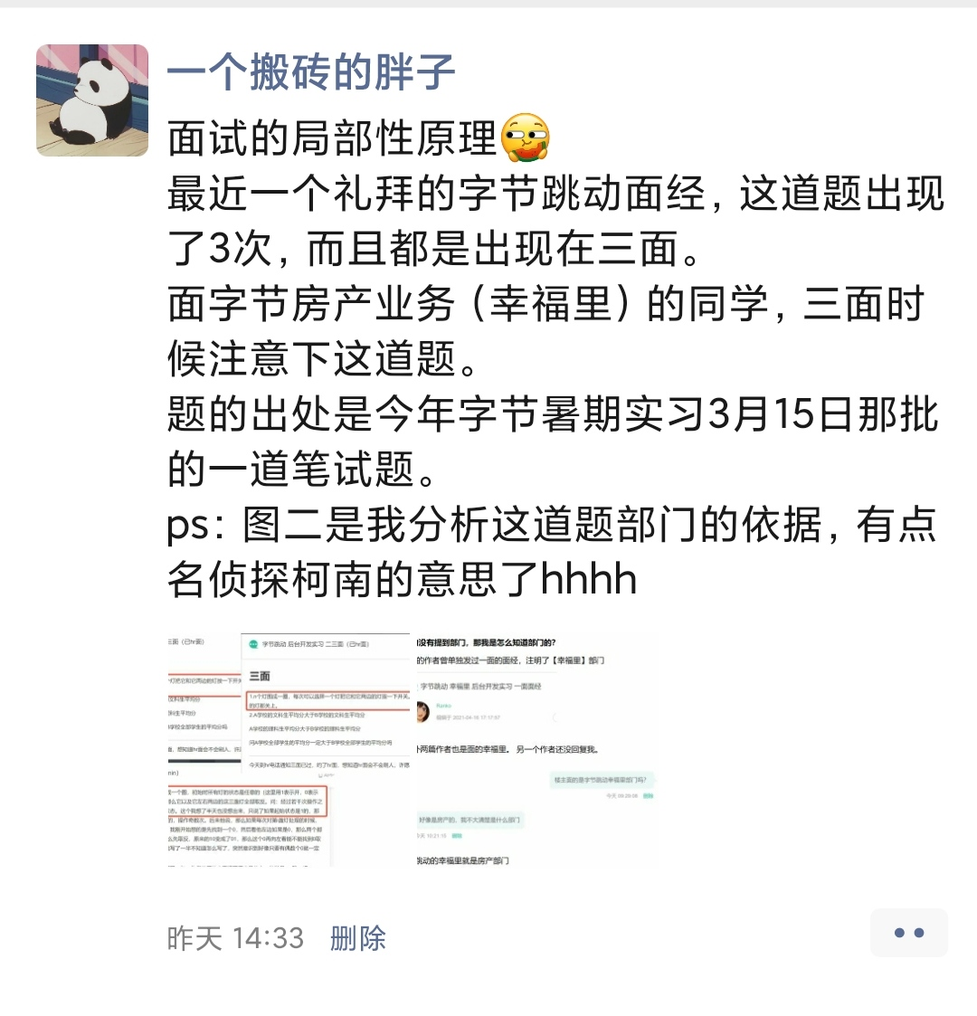
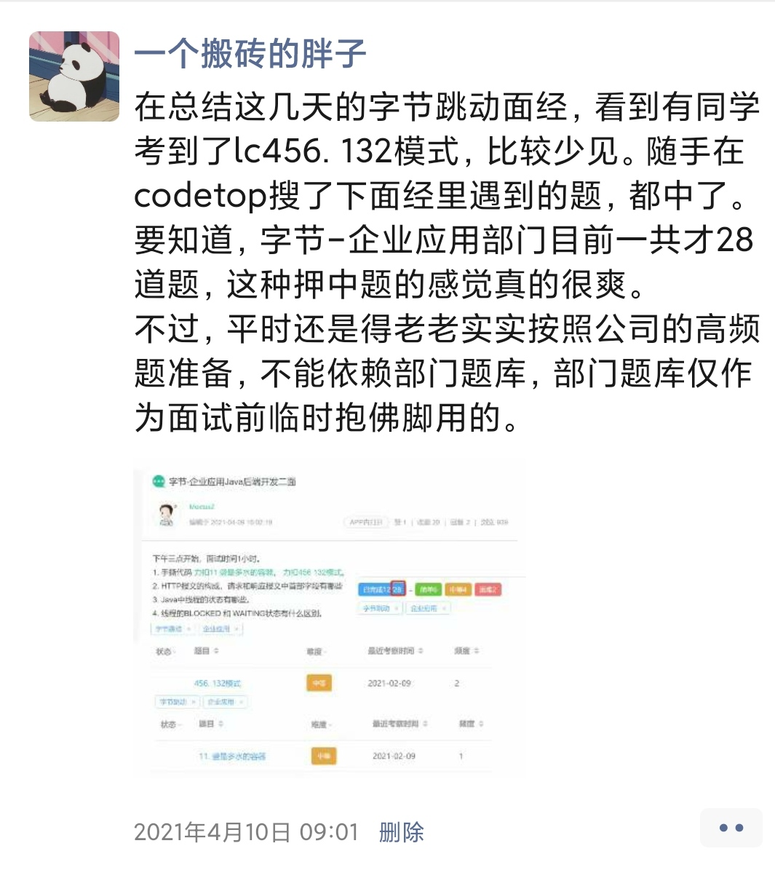

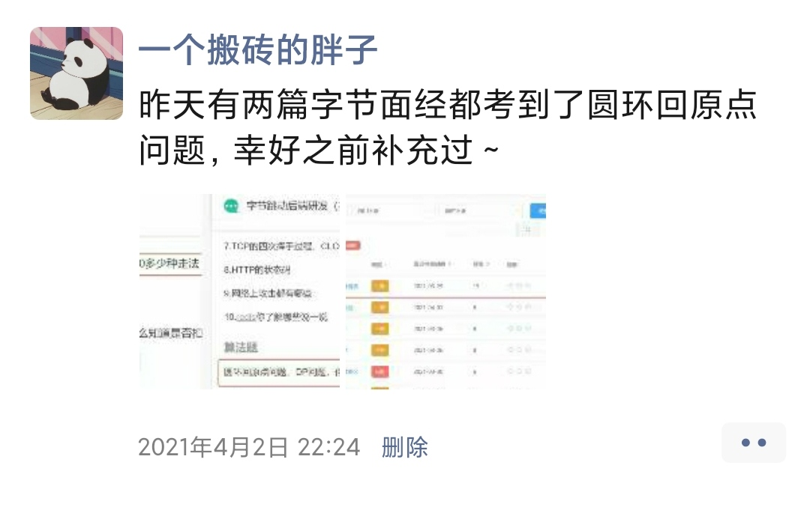
我会在朋友圈分享最近的考题
感兴趣的可以加好友围观一波

